상품제안서
오코텍스리사이클 스쿨미니백 | 상품코드: S30822

 |  |  |  |  |  |  | 02-713-8555 | www.synergygift.co.kr
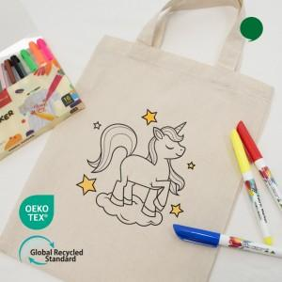 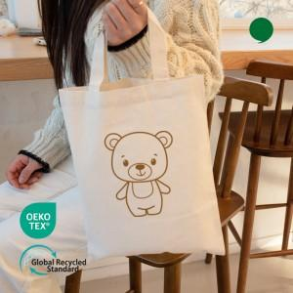

【상세/제작정보】 | <p><span style="font-size: 18pt;">※ 배경 인쇄시 추가 비용 발생 됩니다.</span></p><p><span style="font-size: 18pt;">※ 운임비 별도 발생 됩니다.</span><span style="font-size: 18pt;">&nbsp;</span></p>

【인쇄/포장옵션】 | 실크, 풀칼라, DTF전사인쇄 / OPP(비닐)

【공급단가】 | 수량 | 100~ | 300~ | 1,000~ | 3,000~ | 10,000~
*VAT별도 | 단가 | 835원 | 800원 | 765원 | 745원 | 725원

【상품 URL】 | https://www.synergygift.co.kr:443/src/goods_detail.php?gdno=30822

